Data
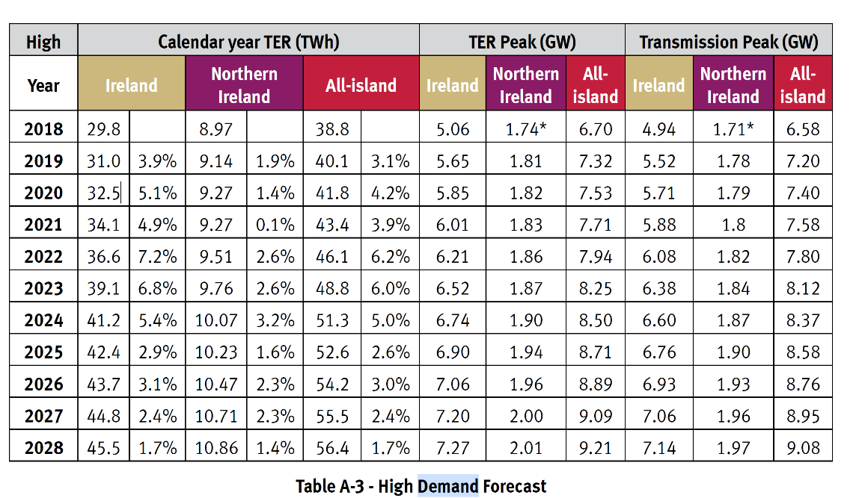
Demand Forecast
 | Year | TW | PJ | Year | H2 | Page Fields:
 | 2018 | 29.8 | 107.28 | 2020 | 6.662447297 | Table Name: ___UCC_Final Energy-by sector
 | 2019 | 31 | 111.6 | 2025 | 21.402264709 | Active Unit: PJ
 | 2020 | 32.5 | 117 | 2030 | 39.929893568 | Attribute | CommoditySetDesc | Commodity\Period | 2015 | 2020 | 2025 | 2030 | 2035 | 2040 | 2045 | 2050
 | 2021 | 34.1 | 122.76 | 2035 | 41.6953339 | VAR_FIn | Electricity | AGRELC | 2.0410652539 | 2.104438376 | 2.1180915527 | 2.1346444748 | 2.1850454675 | 2.1145453277 | 3.4215371722 | 8.8246137345
 | 2022 | 36.6 | 131.76 | 2040 | 37.313207651 | VAR_FIn | Electricity | COMELC | 27.247746172 | 29.622209329 | 32.172924186 | 34.076538838 | 34.985909586 | 38.154314569 | 50.156638944 | 38.629089937
 | 2023 | 39.1 | 140.76 | 2045 | 43.632351455 | VAR_FIn | Electricity | ELCHIGG | 13.548717682 | 14.558518893 | 15.630333357 | 15.871159028 | 15.965247538 | 16.068192597 | 16.586875902 | 17.560642245
 | 2024 | 41.2 | 148.32 | 2050 | 65.16255269 | VAR_FIn | Electricity | ELCMED | 5.8065932925 | 6.23936524 | 6.6987142957 | 6.8019252978 | 6.8422489447 | 6.8863682559 | 7.108661101 | 7.5259895336
 | 2025 | 42.4 | 152.64 |  |  | VAR_FIn | Electricity | RSDELC | 30.430330517 | 32.619727012 | 30.107823349 | 29.975181672 | 31.788249401 | 41.20926817 | 43.875660402 | 56.699309337
 | 2026 | 43.7 | 157.32 |  |  | VAR_FIn | Electricity | TRABAT |  |  |  | 11.343330722 | 15.691586925 | 25.217815071 | 25.154556936 | 19.968689339
 | 2027 | 44.8 | 161.28 |  |  | VAR_FIn | Electricity | TRAELC | 0.64520172492 | 0.73704025749 | 1.0635780247 | 1.3825566323 | 1.4451461774 | 1.504742038 | 1.5937673813 | 2.5721733642
 | 2028 | 45.5 | 163.8 |  |  | VAR_FIn | Synthetic | TRAGH2 |  | 6.662447297 | 21.402264709 | 39.929893568 | 41.6953339 | 37.313207651 | 43.632351455 | 65.16255269
 | 2030 |  | 181.01454545 |  |  | VAR_FIn | Total |  | 79.719654643 | 92.543746405 | 109.19372947 | 141.51523023 | 150.59876794 | 168.46845368 | 191.53004929 | 216.94306018
 | 2035 |  | 212.00727273 |  |  |  | Total ELC |  |  |  |  | 101.58533667 | 108.90343404 | 131.15524603 | 147.89769784 | 151.78050749
 | 2040 |  | 243
 | 2045 |  | 273.99272727
 | 2050 |  | 304.98545455

